상품제안서
2026 패브릭 포스터 캘린더_FSC인증(주문제작형) | 상품코드: S23865

 |  |  |  |  |  |  | 02-713-8555 | www.synergygift.co.kr
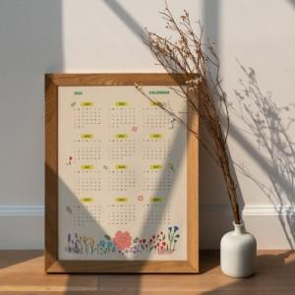

【상세/제작정보】 | <p><span style="font-size: 14pt;">※ 26년형 제작 진행 가능합니다.</span></p>

【인쇄/포장옵션】 | 풀칼라 / OPP(비닐)

【공급단가】 | 수량 | 100~ | 300~ | 1,000~ | 3,000~ | 10,000~
*VAT별도 | 단가 | 2,030원 | 1,490원 | 1,010원 | 815원 | 785원

【상품 URL】 | https://www.synergygift.co.kr:443/src/goods_detail.php?gdno=23865

